상품제안서
골드라인 머그컵 390ml | 상품코드: S23093

 |  |  |  |  |  |  | 02-713-8555 | www.synergygift.co.kr
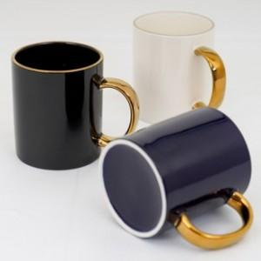

【상세/제작정보】 | <p>양면인쇄 - 700원 추가 / 바닥면인쇄 - 700원 추가​</p>

【인쇄/포장옵션】 | 풀칼라 / 종이상자

【공급단가】 | 수량 | 100~ | 300~ | 500~ | 1,000~ | 3,000~
*VAT별도 | 화이트 | 7,220원 | 6,950원 | 6,680원 | 6,420원 | 6,250원
 | 블랙 | 7,490원 | 7,210원 | 6,930원 | 6,660원 | 6,490원

【상품 URL】 | https://www.synergygift.co.kr:443/src/goods_detail.php?gdno=23093

